Инфографика
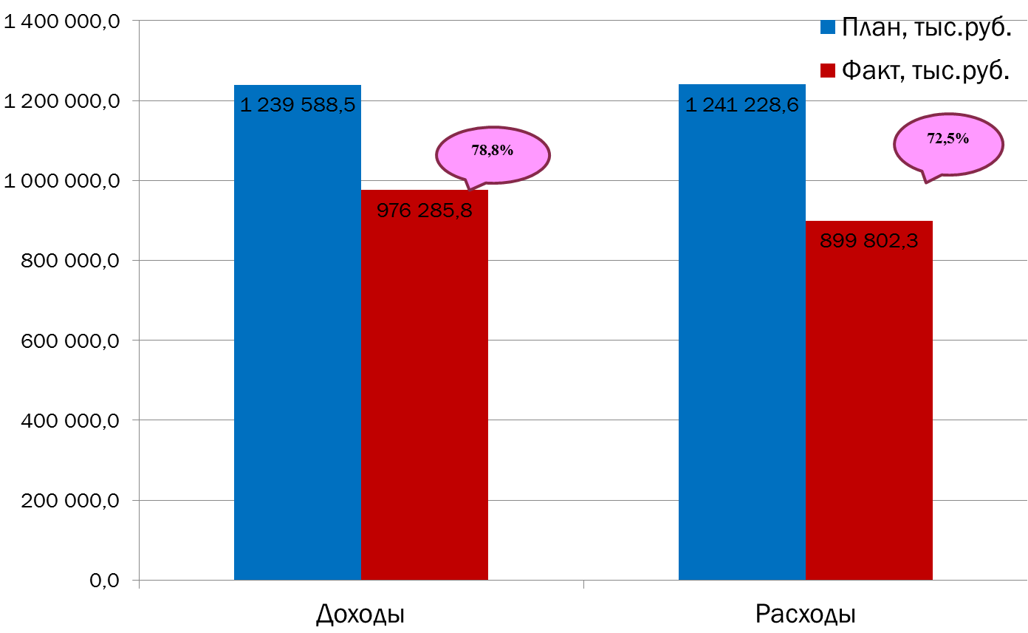
Текущее исполнение городского бюджета на 01.11.2022 г.

